界面&功能
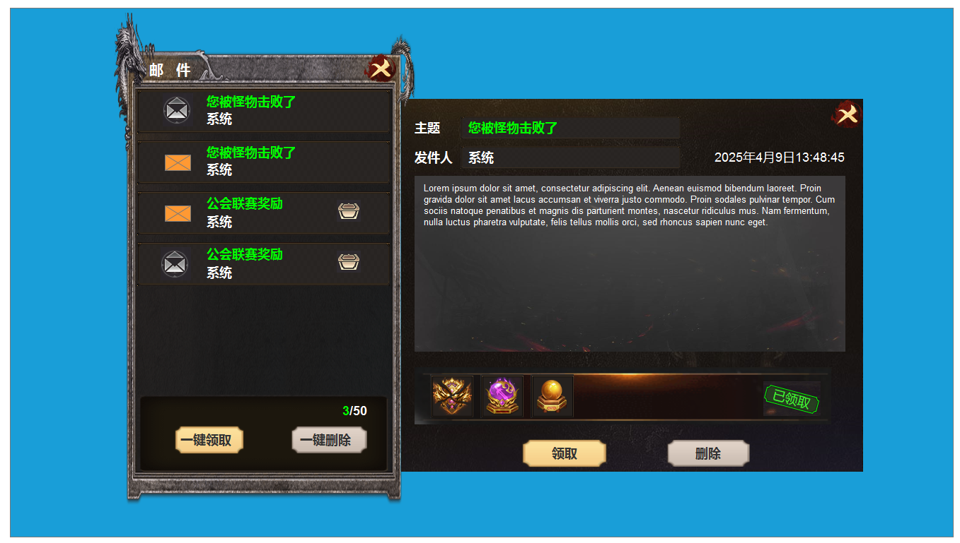
界面相关 |  |  |  |  | 功能规则

 | 功能入口

1
 | 主界面【当前为示例】
 |  |  | 美术需求 |  |  | 功能规则
2
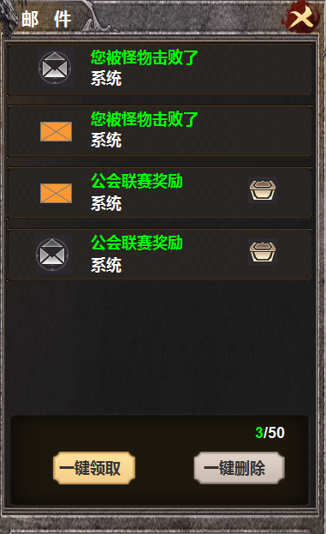
3
 |  | 1 | 主界面是细长形，下方有示意图。 |  | 1 | 邮件主界面。
 |  | 2 | 关闭按钮 |  |  | ▶ | 点击按钮后打开界面，界面居中显示，点击邮件内容详情展开时，界面靠左位移。
 |  | 3 | 框底底图，信封标记，开封的信封，礼盒，礼盒打开。 |  |  | ▶ | 显示所有形式的邮件，最多储存50件邮件。邮件满时新邮件无法接收。跟背包满时逻辑类似。
 |  | 4 | 不同颜色的按钮 |  | 2 | 关闭按钮
 |  |  |  |  | 3 | 邮件
 |  |  |  |  |  | ▶ | 选中邮件后需要有选中效果
 |  |  |  |  |  | ▶ | 列表排序：按照邮件时间排序
 |  |  |  |  |  | ▶ | 每封邮件需显示邮件标题及读取状态，发件人，附件标记
 |  |  |  |  |  | ▶ | 示意图中第一封是没有物品，已读状态
 |  |  |  |  |  | ▶ | 示意图中第二封是没有物品，未读状态
 |  |  |  |  |  | ▶ | 示意图中第三封是有奖励物品，未读亦未领取状态
 |  |  |  |  |  | ▶ | 示意图中第四封是有奖励物品，已读，但未领取状态
 |  |  |  |  |  | ▶ | 有奖励物品，已读，已领取状态时，后面的小礼盒是打开，或者灰色，取决于美术给图
 |  |  |  |  | 4 | 一键按钮
 |  |  |  |  |  | ▶ | 一键领取：点击领取邮件内所有的附件奖励，弹出“获得界面”，并展示已领取的所有奖励。
 |  |  |  |  |  |  | 未读邮件变为已读状态
 |  |  |  |  |  | ▶ | 没有附件奖励可领取时，点击提示：没有奖励可领取。
 |  |  |  |  |  | ▶ | 一键删除：删除所有的已读已领取的邮件
 |  |  |  |  | 5 | 显示邮数量

5
4

1

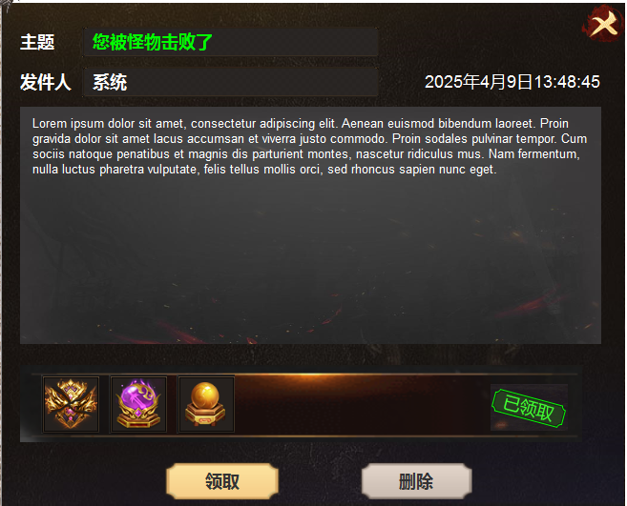
2
 |  | 1 | 邮件详情界面 |  | 1 | 详情界面
 |  |  | ▶ | 包含框体，底图，已领取 |  | ▶ | 选中邮件后显示邮件内容
 |  |  |  |  | 2 | 邮件信息
 |  |  |  |  |  | ▶ | 发件人：显示发件人信息
 |  |  |  |  |  | ▶ | 时间：显示邮件的发送时间
 |  |  |  |  |  | ▶ | 邮件主题：即邮件的标题
 |  |  |  |  | 3 | 邮件内容
3
 |  |  |  |  |  | ▶ | 显示邮件内容
 |  |  |  |  |  | ▶ | 邮件奖励，支持左右滑动
 |  |  |  |  |  | ▶ | 附件领取状态：已领取和未领取
 |  |  |  |  |  |  | 未领取状态时显示道具
 |  |  |  |  |  |  | 附件领取后，道具图标置灰且显示“已领取”
 |  |  |  |  | 4 | 领取按钮
 |  |  |  |  |  | ▶ | 点击领取附件，已领取时点击显示：奖励已领取。没有物品的邮件点击时显示：没有奖励可领取
 |  |  |  |  | 5 | 删除按钮
 |  |  |  |  |  | ▶ | 点击删除邮件，邮件自动打开下一封。
 |  |  |  |  |  | ▶ | 有奖励物品未领取时，点击删除提示：您还有未领取的物品。

4
5

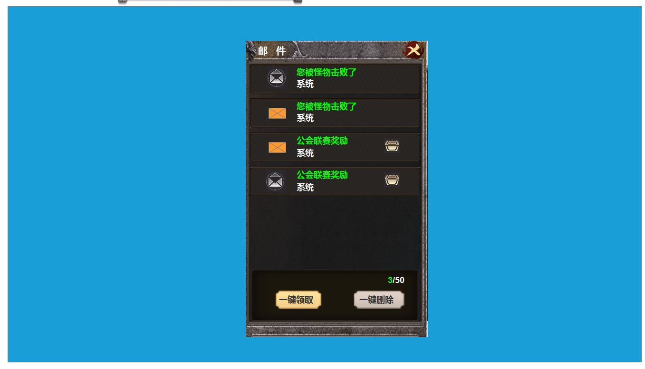

 |  |  |  |  |  | 游戏主界面内打开邮件和点击邮件详情时框体的大小和位置。

参考图
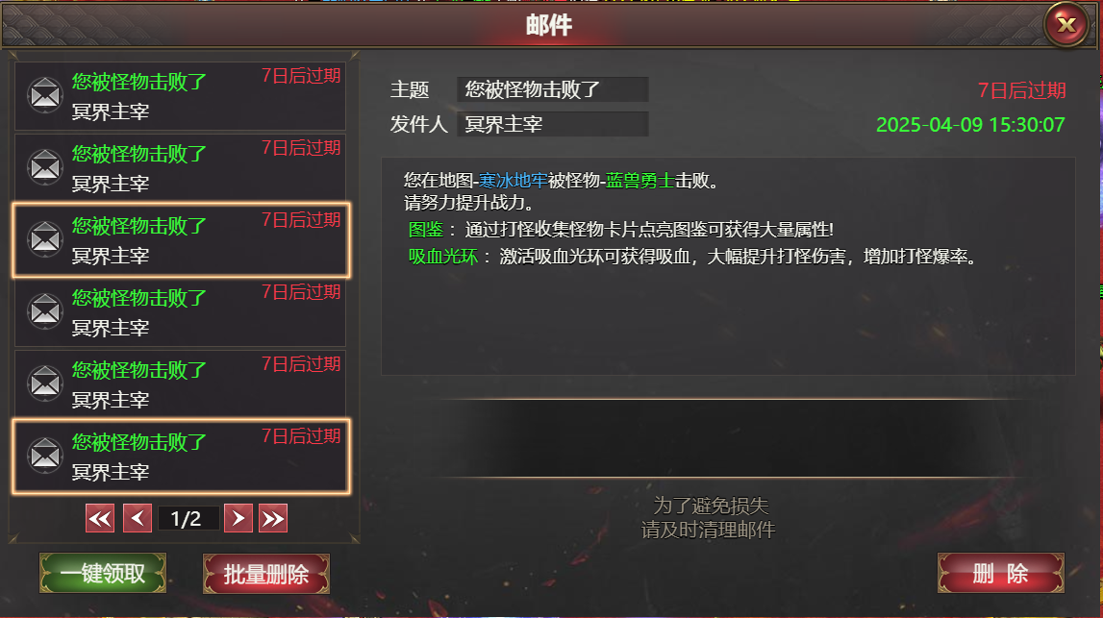
参考图

